PRICE LIST
FLORODORA PRICE LIST

순번 | 이미지 (Image) | 품명 Product Name | 바코드 Bar-code | 제품 용량 Volume | 아웃박스무게(kg) Outer box N.W | 아웃박스무게(kg) Outer box G.W | 아웃박스 사이즈(mm) Outer box size | 박스 입수량 SPQ | 공급가 SUPPLY PRICE (-VAT) | 국내 소비자가격 (MSRP)
1 | 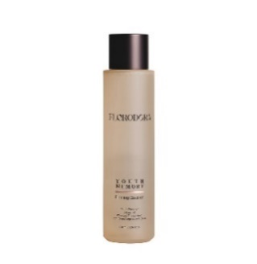 | 플로로도라 유스메모리 퍼밍 에센스 FLORODORA YOUTH MEMORY Firming Essence | 8809974660041 | 150 ml | 12.70 | 13.00 | 360*290*220 | 30 | ₩13,060 | ₩42,000
2 | 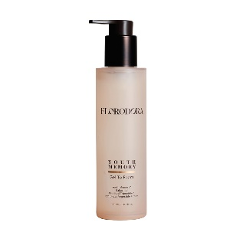 | 플로로도라 유스메모리 젤 투 폼 FLORODORA YOUTH MEMORY Gel To Foam | 8809974660034 | 150 ml | 9.65 | 9.82 | 360*290*220 | 30 | ₩10,160 | ₩32,000
3 | 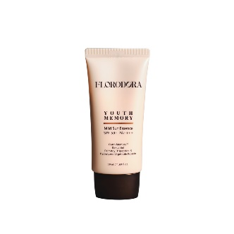 | 플로로도라 유스메모리 마일드 선 에센스 FLORODORA YOUTH MEMORY Mild Sun Essence | 8809974660027 | 50 ml | 4.27 | 4.42 | 360*275*174 | 40 | ₩9,600 | ₩30,000
4 | 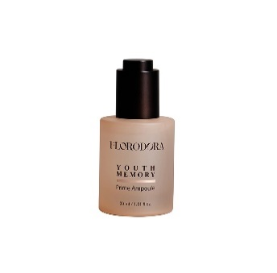 | 플로로도라 유스메모리 프라임 앰플 FLORODORA YOUTH MEMORY Prime Ampoule | 8809974660003 | 30 ml | 8.30 | 8.43 | 425*348*128 | 48 | ₩13,900 | ₩45,000
5 | 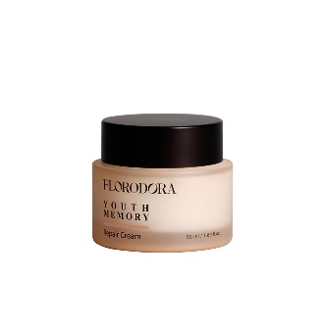 | 플로로도라 유스메모리 리페어 크림 FLORODORA YOUTH MEMORY Repair Cream | 8809974660010 | 50 ml | 10.30 | 10.60 | 410*300*154 | 48 | ₩12,400 | ₩40,000
6 | 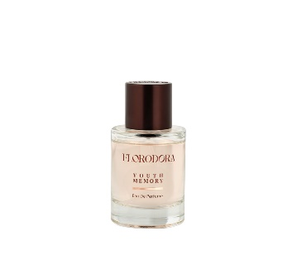 | 플로로도라 유스메모리 오 드 퍼퓸 FLORODORA Youth Memory Eau De Perfume | 8809974660126 | 50 ml | 12.90 | 13.50 | 460*300*335 | 36 | ₩30,900 | ₩100,000
7 | 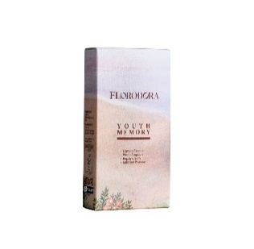 | 플로로도라 유스메모리 트라이얼 키트 FLORODORA YOUTH MEMORY Trial Kit ( Essence + Ampoule + Cream + Sun) | 8809974660058 | 1.5 ml x 4 | 6.80 | 6.93 | 420*320*300 | 312 | ₩1,700 | ₩5,000
8 |  | 플로로도라 카밍 아일랜드 클렌징 오일 FLORODORA Calming Island Cleansing Oil | 8809974660096 | 150 ml | 9.10 | 9.40 | 360*295*220 | 30 | ₩14,900 | ₩50,000
9 |  | 플로로도라 카밍 아일랜드 젤 크림 FLORODORA Calming Island Gel Cream | 8809974660089 | 50 ml | 10.50 | 11.00 | 420*300*155 | 48 | ₩12,400 | ₩40,000
10 |  | 플로로도라 카밍 아일랜드 수딩 마스크 FLORODORA Calming Island Soothing Mask | 8809974660072 | 80 ml | 15.00 | 15.70 | 530*360*150 | 48 | ₩13,340 | ₩43,000
11 |  | 플로로도라 카밍 아일랜드 립 밤 FLORODORA Calming Island Lip Balm | 8809974660065 | 3.2 g | 3.00 | 3.20 | 318*250*120 | 80 | ₩7,800 | ₩25,000
12 |  | 플로로도라 카밍 아일랜드 미스트 FLORODORA Calming Island Mist | 8809974660119 | 85 ml | 7.00 | 7.50 | 320*260*200 | 30 | ₩10,500 | ₩30,000
 |  | 플로로도라 딥 블루시 세럼 FLORODORA Deep Blue sea Serum | 8809974660195 | 100 ml | 7.70 | 8.00 | 440*285*180 | 40 | ₩13,340 | ₩48,000
13 | 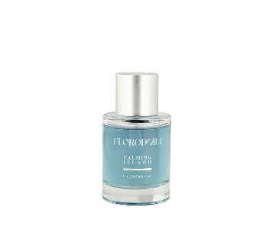 | 플로로도라 카밍 아일랜드 오 드 퍼퓸 FLORODORA Calming Island Eau De Perfume | 8809974660133 | 50 ml | 12.90 | 13.50 | 460*300*335 | 36 | ₩30,900 | ₩100,000
14 |  | 플로로도라 카밍 아일랜드 트라이얼 키트 FLORODORA Calming Island Trial Kit ( Oil + Gel cream + Soothing Mask ) | 8809974660102 | 1.5 ml x 3 | 5.60 | 6.00 | 415*320*300 | 330 | ₩1,380 | ₩3,400
13 |  | FLORODORA Deep Blue sea Serum | X | 15 ml | 14.80 | 15.50 | 415*320*300 | 594 | ₩2,020 | ₩4,000
14 |  | FLORODORA Calming Island Cleansing Oil | X | 15 ml | 14.80 | 15.50 | 415*320*300 | 594 | ₩2,020 | ₩4,000

